网址
序号 | 城市 | url | 爬取时间 | 数据更新周期 | 数据文件名 | 备注
1 | 三亚市 | http://www.fcxx0898.com/syfcSiteWeb/Pages/Project/PresaleList.aspx
2 | 东莞市 | http://dgfc.dg.gov.cn/dgwebsite_v2/Vendition/ProjectInfo.aspx?New=1
3 | 中山市 | http://113.106.13.237:82/HPMS/PresellDetailsInfo.aspx?id=1210602
4 | 丽水市 | http://jsj.lishui.gov.cn/col/col1229219555/index.html
5 | 九江市 | http://zjj-xx.jiujiang.gov.cn/yushouxuke.php
6 | 佛山市 | https://fsfc.fszj.foshan.gov.cn/search/index.do
7 | 北京市 | http://bjjs.zjw.beijing.gov.cn/eportal/ui?pageId=308452
8 | 南宁市 | http://zjj.nanning.gov.cn/web/ysxx.html
9 | 南昌市 | http://qjm.ncfdc.com.cn/inline/open/fcApi/yfyjIndex
10 | 南通市 | http://newhouse.ntfdc.net/
11 | 厦门市 | http://fdc.zfj.xm.gov.cn/search/commercial_property
12 | 合肥市 | http://60.173.254.126/item/9226-5549-0150-2329890619817
13 | 哈尔滨市 | http://www.hrbonline365.com/#/House/index
14 | 唐山市 | http://60.2.165.74:8911/yushouxiangqing.aspx?id=zZI2LjHaYmM%3d
15 | 嘉兴市 | http://220.191.220.105/WebRegistration_toProjectinfo.jspx?projecetid=22250994
16 | 宝鸡市 | http://61.185.68.162/bit-xxzs/xmlpzs/webissue.asp
17 | 广州市 | http://zfcj.gz.gov.cn/zfcj/fyxx/fdcxmxx
18 | 徐州市 | https://www.xzhouse.com.cn/page/generation/onlinePc/oneHouseOnePrice.html
19 | 惠州市 | http://data.fz0752.com/jygs/yszlist.shtml
20 | 成都市 | https://zw.cdzj.chengdu.gov.cn/SCXX/Default.aspx?action=ucSCXXShowNew2
21 | 扬州市 | https://www.yzfdc.cn/House_Default.aspx
22 | 无锡市 | http://www.wxhouse.com/listpros
23 | 杭州市 | http://fgj.hangzhou.gov.cn/col/col1228999390/index.html http://fgj.hangzhou.gov.cn/col/col1229404539/index.html |  |  |  | 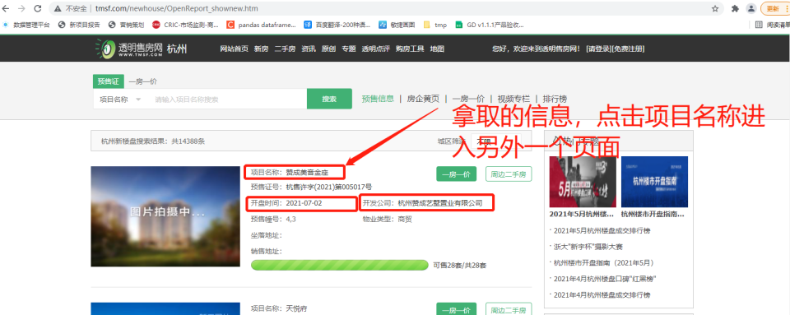 | 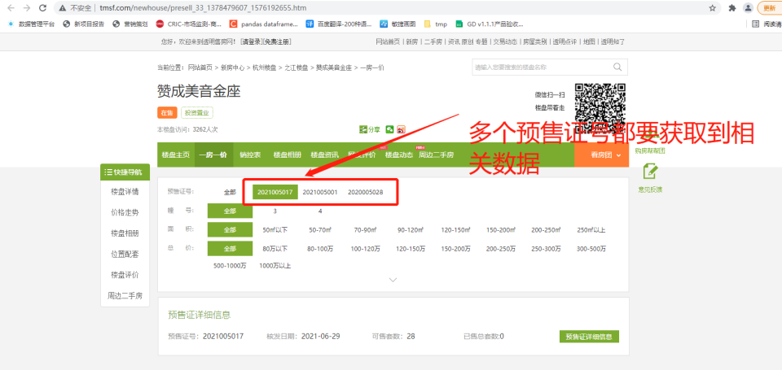 | 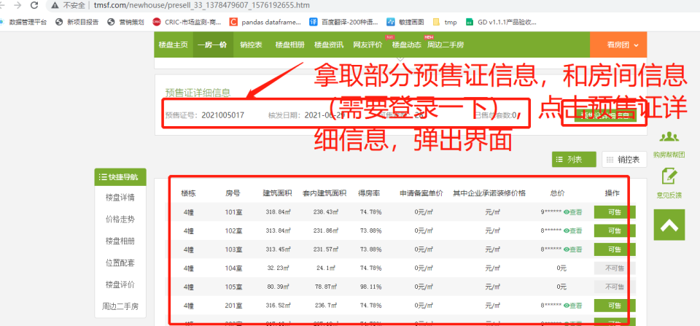 | 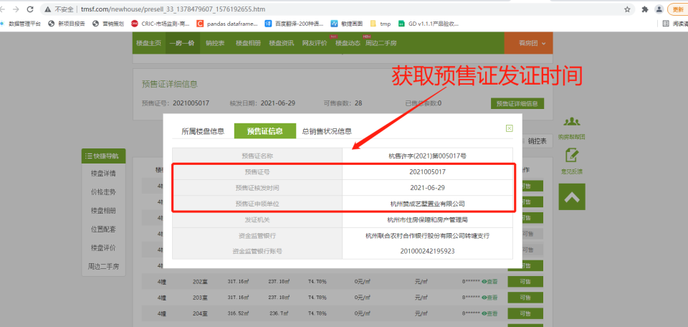 | 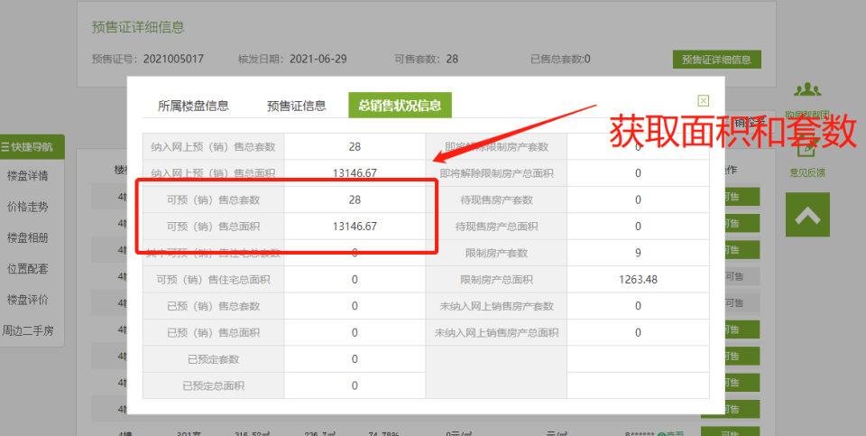
24 | 武汉市 | http://fgj.wuhan.gov.cn/bsfw_44/zxsbhcxxt/spfxm/ http://fgj.wuhan.gov.cn/bsfw_44/zxsbhcxxt/spfjjsyzfysxkz/
25 | 沈阳市 | http://124.95.133.164/work/xjlp/new_building.jsp
 |  | http://124.95.133.164/work/ysxk/query_xukezheng.jsp
26 | 济南市 | http://124.128.246.22:8090/onsaling/index.shtml http://124.128.246.22:8090/onsaling/perindex.shtml
27 | 海口市 | http://hkrealestate.haikou.gov.cn/hkweb/project/toList
28 | 淄博市 | http://zbfdc.com.cn/web/webxml/selectXmList
29 | 深圳市 | http://zjj.sz.gov.cn/ris/bol/szfdc/index.aspx
30 | 温州市 | http://www.wzfg.com/realweb/stat/FirstHandHome.jsp
31 | 珠海市 | http://113.106.103.37/presalelist?keywords=presale&tabkey=all&searchcode=
32 | 石家庄市 | http://zjj.sjz.gov.cn:8081/plus/scxx_ysxk.php
33 | 福州市 | http://222.77.178.63:7002/proDetail.asp?projectID=MTAzOTZ8MjAyMS80LzEzfDk0
34 | 肇庆市 | http://61.146.213.163:8011/user_kfs.aspx
35 | 西安市 | http://zjj.xa.gov.cn/ygsf/Lpb.aspx
36 | 贵阳市 | https://www.gyfc.net.cn/2_proInfo/index.aspx
37 | 重庆市 | http://www.cq315house.com/HtmlPage/PresaleDetail.html
38 | 长春市 | http://www.ccfdw.net/ecdomain/ccfcjwz/wsba/ysxk/searchByInfoId.jsp
39 | 长沙市 | http://222.240.149.21:8081/floorinfo/Q20080520008
40 | 青岛市 | https://www.qdfd.com.cn/qdweb/realweb/fh/FhProjectQueryNew.jsp
41 | 南京市 | https://www.njhouse.com.cn/spf/index
42 | 天津市 | http://zfcxjs.tj.gov.cn/ggfw_70/xxcx/spfxsxk/2021spfxsxk/
43 | 保定市 | http://xzspj.baoding.gov.cn/zfxxgk/009003/009003002/secondPage.html |  |  |  | 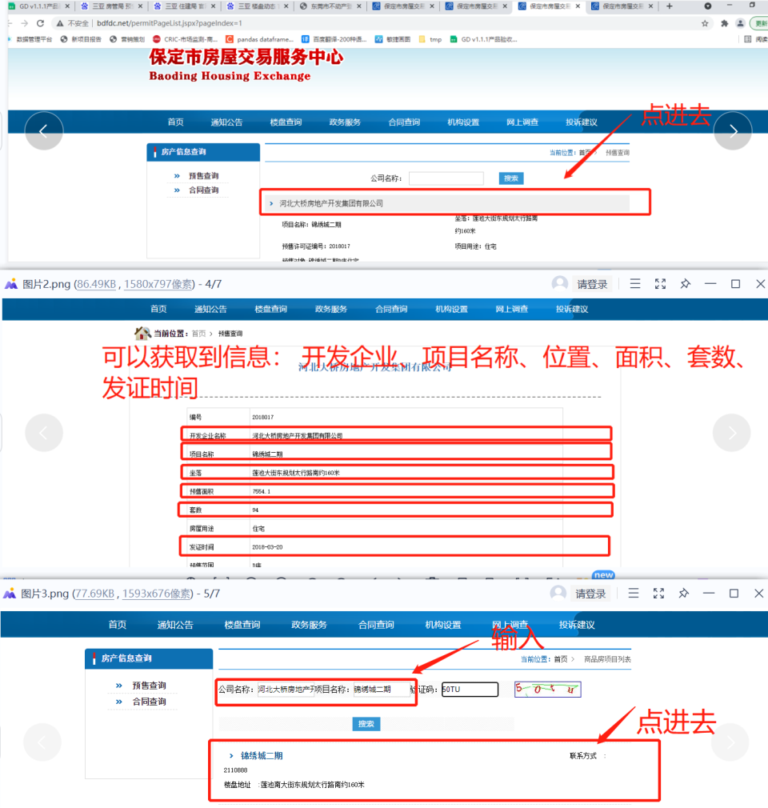 | 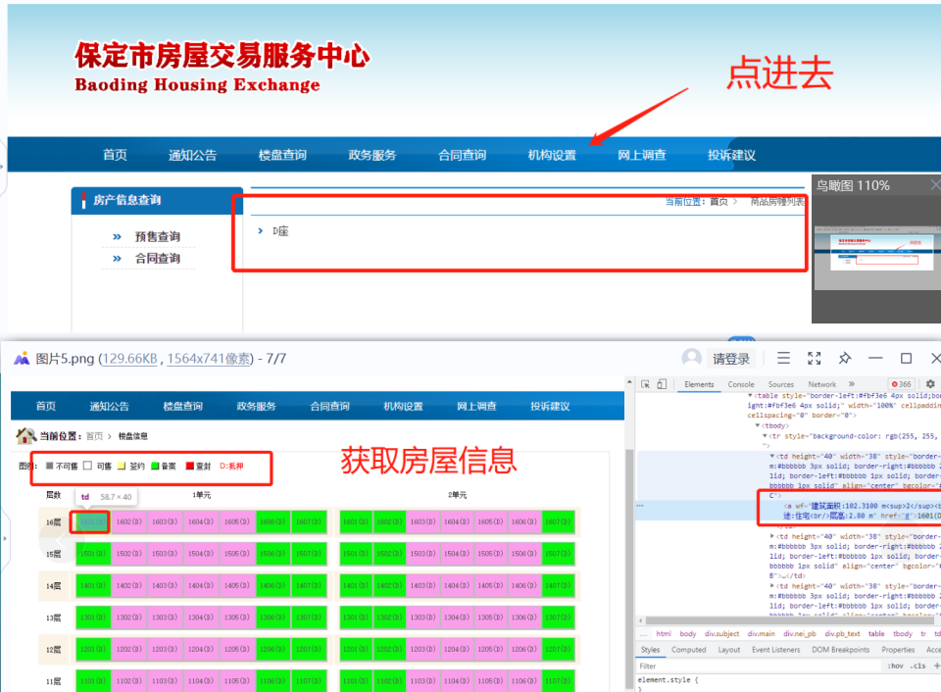 | 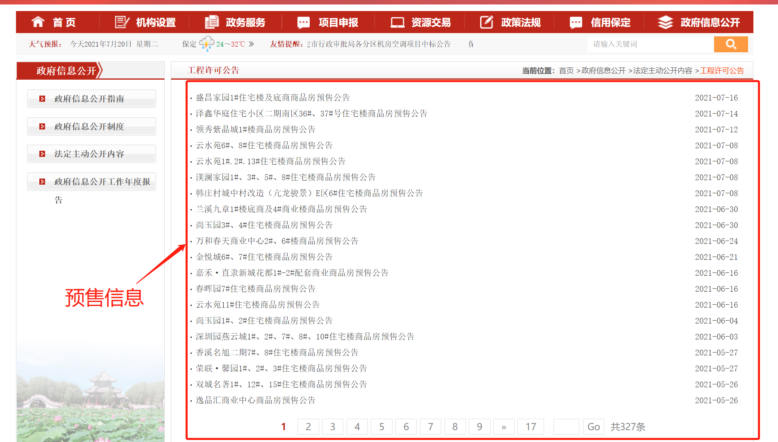 | 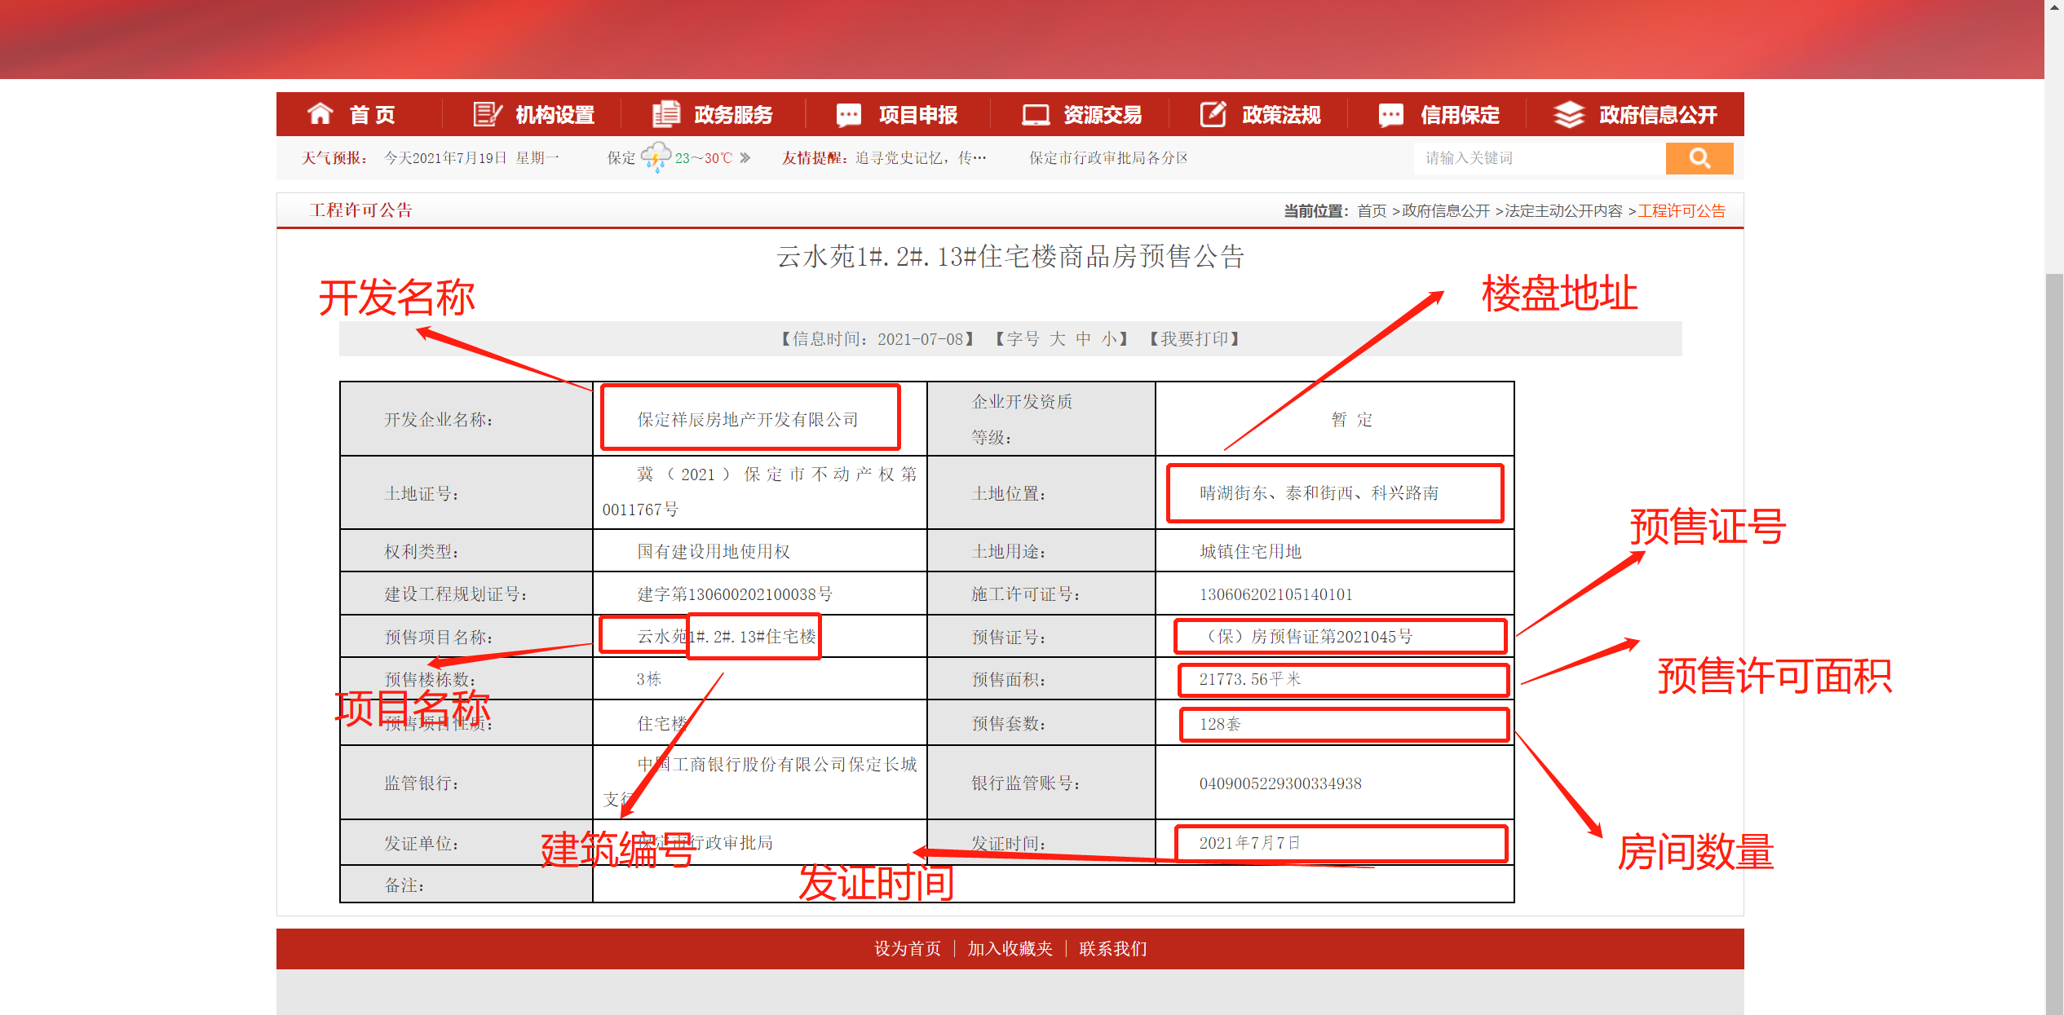
44 | 上海市 | http://www.fangdi.com.cn/new_house/new_house_list.html
45 | 常州市 | http://58.216.221.205:8081/Slsms/slsmsServlet?flag=zz
46 | 苏州市 | http://zfcjj.suzhou.gov.cn/#zhcx |  |  |  | 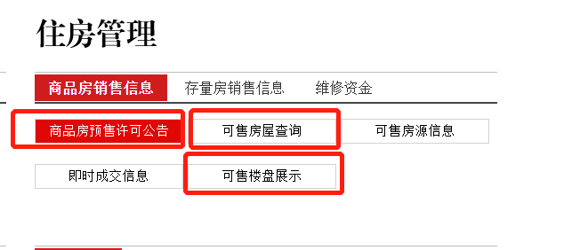 | 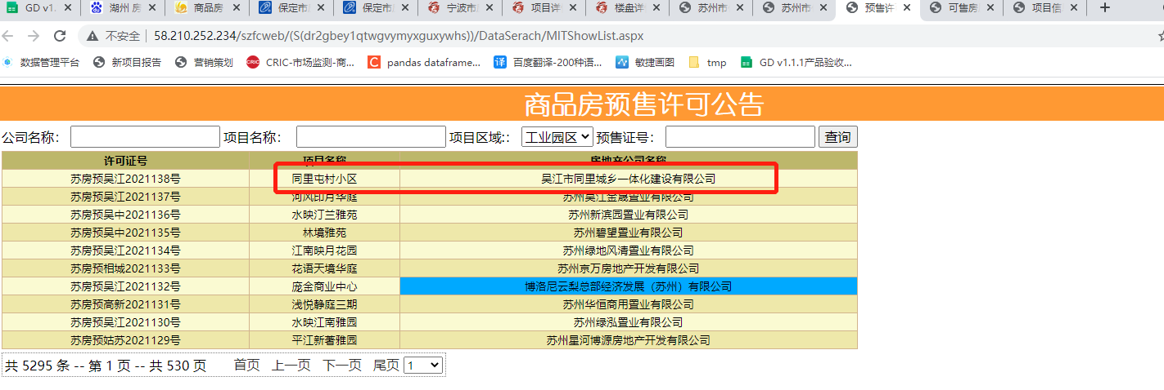 | 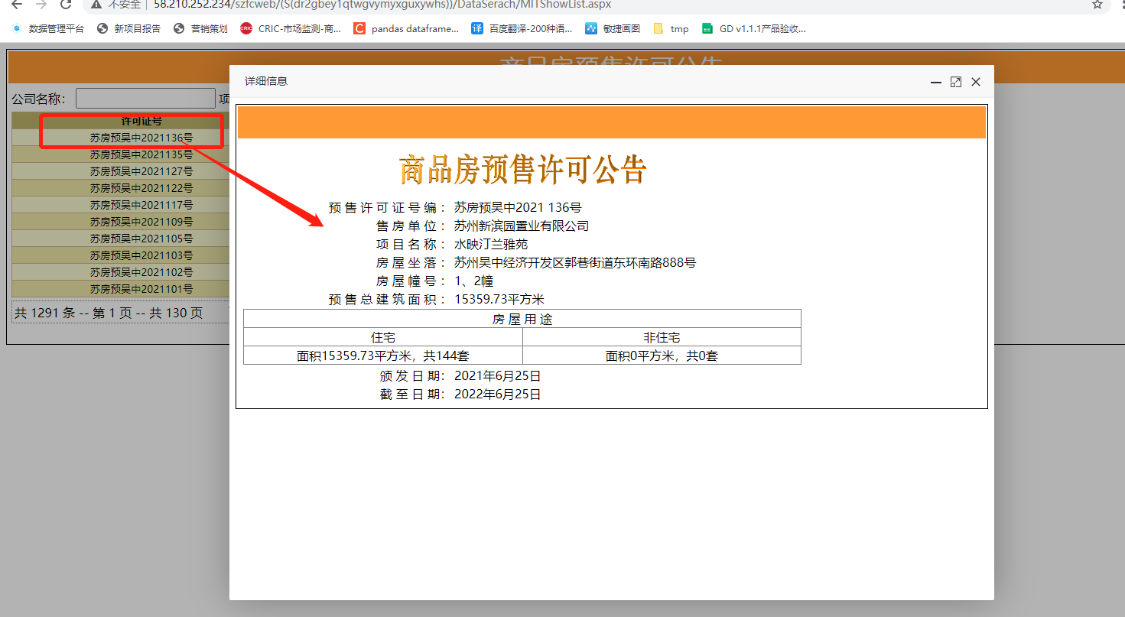 |  | 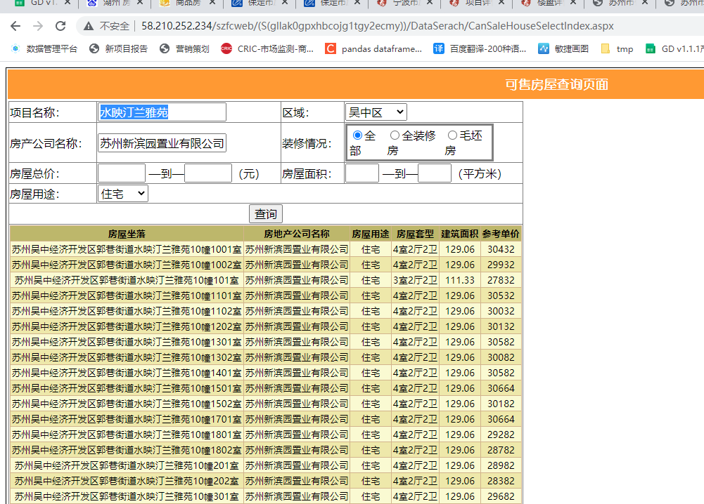 | 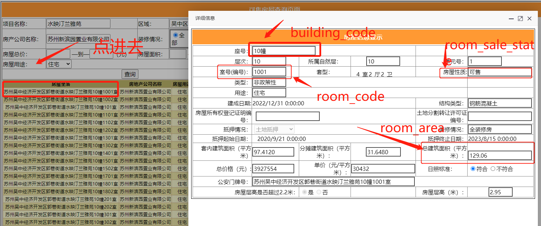
47 | 宁波市 | https://newhouse.cnnbfdc.com/
48 | 湖州市 | http://hu.tmsf.com/newhouse/property_searchall.htm
49 | 绍兴市 | http://www.sxhouse.com.cn/loupan/list.aspx
50 | 赣州市 | http://218.64.195.220:333/PropertyIDInfo/Presell/Index http://218.64.195.220:333/InternalWebForms/Item/lpbcx.aspx
51 | 烟台市 | http://www.ytfcjy.com/CMS/SPF/IndexView/YSXKIndex
52 | 济宁市 | http://jifcw.com/
53 | 郑州市 | http://218.28.223.13/zzzfdc/zhengzhou/permission.jsp
54 | 汕头市 | https://yueanju.zfcxjst.gd.gov.cn/zhfcgspt/ah?tid=440500
55 | 昆明市 | http://www.kmhouse.org.cn/houseres/searchNewHouse
56 | 咸阳市 | http://zjj.xianyang.gov.cn/info/iList.jsp?tm_id=3233

